On-site Sale
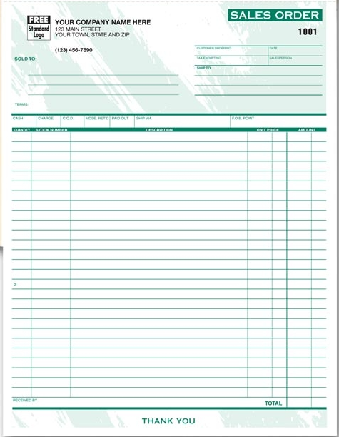
고객등록 | 구분 | Remark
Site Sales | Customer | 고객사 또는 주소 번지수 입력시 리스트 보여짐
 | Address | 등록된 정보에 따라 자동 입력
 | Product | 등록된 정보에 따라 리스트 보여짐
 | Qty | Sales person 이 입력
 | Price | 등록된 Grade별 자동 입력 또는 메뉴얼 입력 가능
 | Pay option | Cash, Money Order, Check, Non Payment
 | Sales Invoice 발행 | Potable printer로 Invoice 발행

